상품제안서
몬스터 3in1 멀티 케이블 1.5m | 상품코드: F11314

 |  |  |  |  |  |  | 02-412-0044 | www.easy1.co.kr
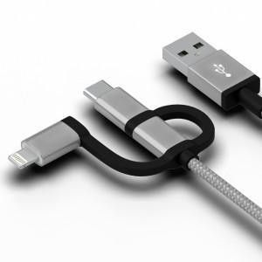 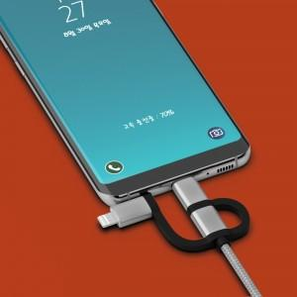

【상세/제작정보】

【인쇄/포장옵션】 | 레이저 / 포장지포장

【공급단가】 | 수량 | 200~ | 500~ | 1,000~ | 3,000~ | 5,000~
*VAT별도 | 단가 | 2,590원 | 2,500원 | 2,410원 | 2,330원 | 2,240원

【상품 URL】 | http://www.easy1.co.kr/src/goods_detail.php?gdno=11314

